상품제안서
드리온 맥세이프거치보조배터리 5000mAh | 상품코드: F25291

 |  |  |  |  |  |  | 02-412-0044 | www.easy1.co.kr
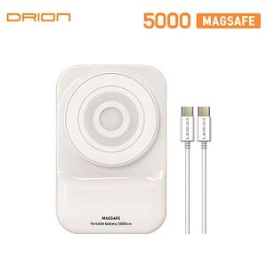

【상세/제작정보】 | 칼라인쇄는 보조배터리뒷면 거치대 있는 쪽만 인쇄가능합니다 인쇄사이즈 : 40*10mm / 40*15mm / 50*15mm 1BOX 50개

【인쇄/포장옵션】 | 풀칼라 / 시판박스

【공급단가】 | 수량 | 100~ | 300~ | 500~ | 1,000~ | 3,000~
*VAT별도 | 단가 | 10,440원 | 10,260원 | 10,000원 | 9,830원 | 9,570원

【상품 URL】 | http://www.easy1.co.kr/src/goods_detail.php?gdno=25291

